Лист1
Дерев'яні вироби власного виробництва

Ц І Н И ПРИ ЗАМОВЛЕННІ ВІД 100 м.кв

№ | Назва | Розмір | ціна | ціна | МАЛЮНОК
 | Сосна | висот.шир.дов мм. | грн/м.кв/шт I-ша категорія | грн/м.кв/шт 2-га категорія
1 | Блок хаус | 33- 135-4000 | 188.00 | 173.00 | 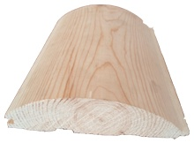
2 | Блок хаус | 19-105-4000 | 154.00 | 138.00

3 | вагонка | 12,5-85- (3000) | 102.00 | 92.00 | 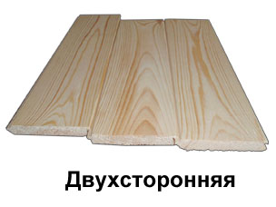
4 | вагонка (до 30м) | 12,5-85- (2500) | 102.00 | 88.00

5 | Фальшбрус | 20-135-(4000) | 154.00 | 138.00 | 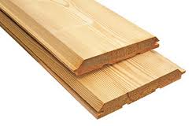

6 | Терасна дошка дуб | 20-110-(3000) | 492.00 |  | 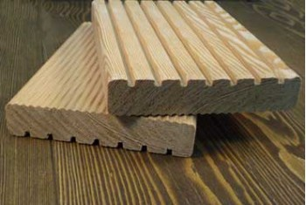
7 | Терасна дошка дуб | 28-110-(3000) | 492.00

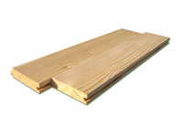
8 | Дошка підлоги | 33-135-4000 | 188.00 | 172.00
9 | Дошка підлоги | 33- 105-4000 | 188.00 | 172.00
10 | Дошка підлоги | 20- 105-4000 | 154.00 | 138.00

11 | Брусок | 28-34-2000 | 15.00 |  | 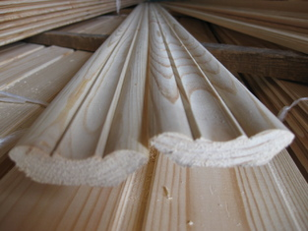
12 | Кутник | 2000 | 22.00

11 | Коробка дерев. | 80*205 | 38.00 |  | 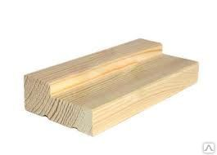
12 |  | 100*205 | 45.00
13 |  | 120*205 | 54.00

15 | Лиштва (зрощена бельгійка) | 70*220 | 24.00

складська програма відмічена кольором

ПРИ ЗАМОВЛЕННІ ВІД 200 м.кв МОЖЛИВІ ЗНИЖКИ !!!!!!!!!!!!!!!!!!!!!!!!
1 Категорія - з лицевого боку допускаються живі світлі, темні сучки, засверлені і потім зашпакльовані сучки, серцевина, смоляні кішенькі;
2 Категорія - допускаються випадаючі та випавші сучки, сколи.
НАШІ КОНКУРЕНТНІ ПЕРЕВАГИ
1. | Власна вакумна сушка.
2 | Наша продукція виготовляється на високоточному устаткуванні, завдяки цьому на виході ми отримуємо вироби, які мають високі експлуатаційні та естетичні якості.
3 | Пазогребневі з'єднання при укладці дають повністю рівну, красиву поверхню.
4 | Приміщення отримують добру звукоізоляцію, стають захищениними від вологості та перепадів температури.
5 | Рівень вологості заготовок 8% (+ -3%).

